Feuil1
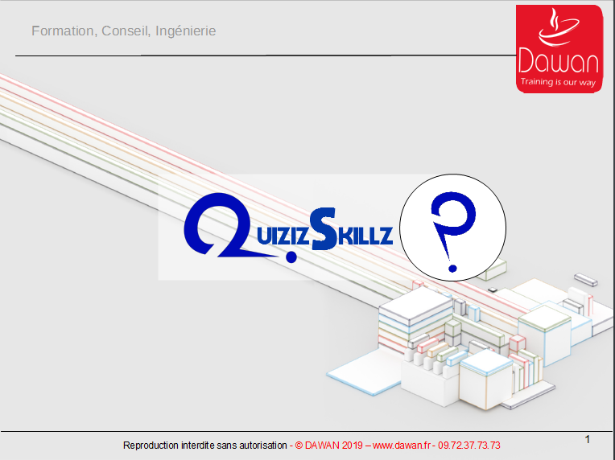 |  |  | Presentation vincent Presentation Laurent | Presentation vincent | Presentation Laurent
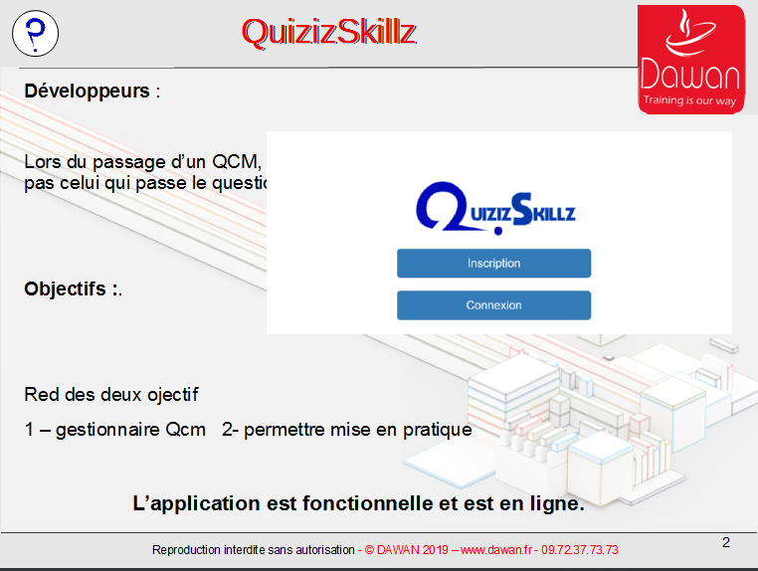 |  |  | light motive Objectif DEVELOPPEMENT prioritaire Objectifs fonctionnels (qui démarque notre outil / aux autres, interret de la presentation user) | light motive Objectifs fonctionnels (qui démarque notre outil / aux autres, interret de la presentation user) | Objectif DEVELOPPEMENT prioritaire
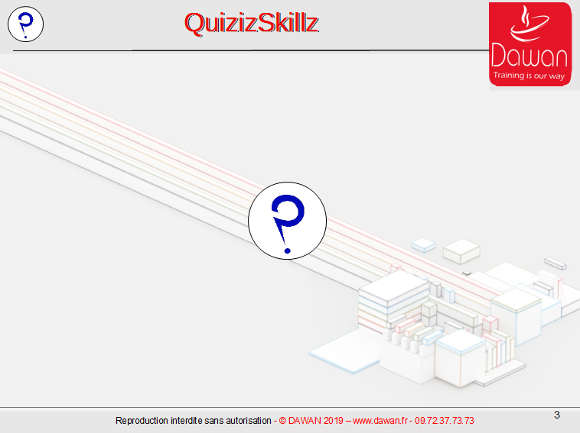 |  | direct debut du QCM ordonnées http://homer.iguane.org:4200/play/8 , les deux premiere questions | Appli en ligne, donc Jouons | Appli en ligne, donc Jouons
 | Q1 Concepteur | zoom guillaume | Zoom Guillaume (premier Sprint avec Nous, puis partie vers de nouvelles aventures) | lire question | Zoom Guillaume (premier Sprint avec Nous, puis partie vers de nouvelles aventures)
 | Q2 fonctionnalitées |  | jeu ++ | lire question | jeu ++
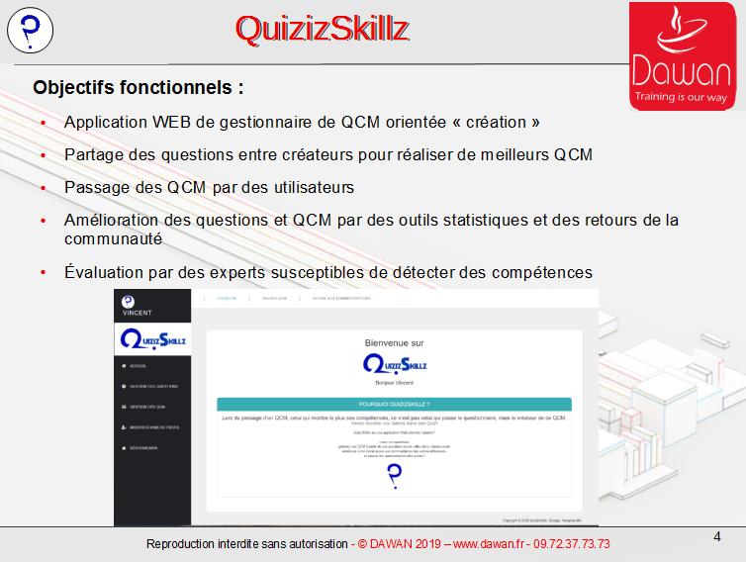 |  | partage des questions amélioration continue | objectif outil pour créateur, passage QCM par rebond | objectif outil pour créateur, passage QCM par rebond
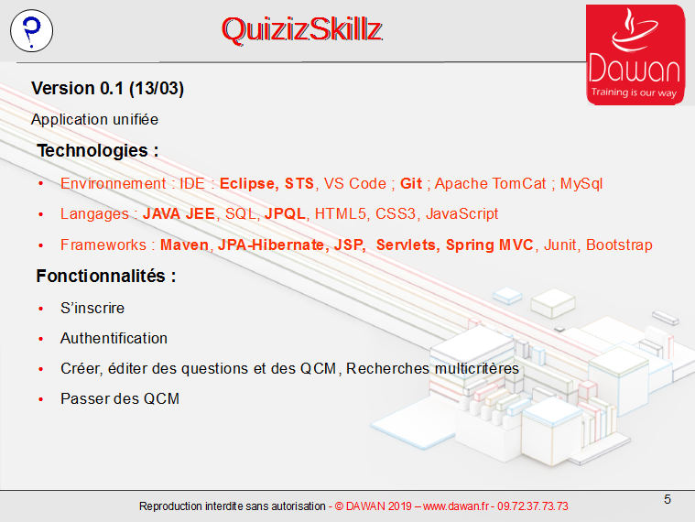 |  | zoom technique |  |  | zoom technique
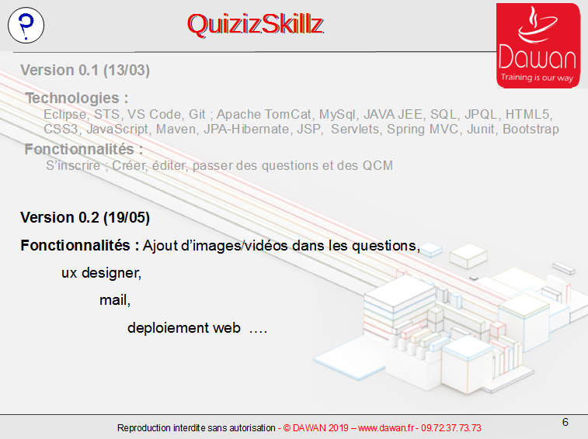 |  | evolution technique v0.2 mono | Fonctionnalités tjs comme support de travailler de nouvelles compétences | Fonctionnalités tjs comme support de travailler de nouvelles compétences
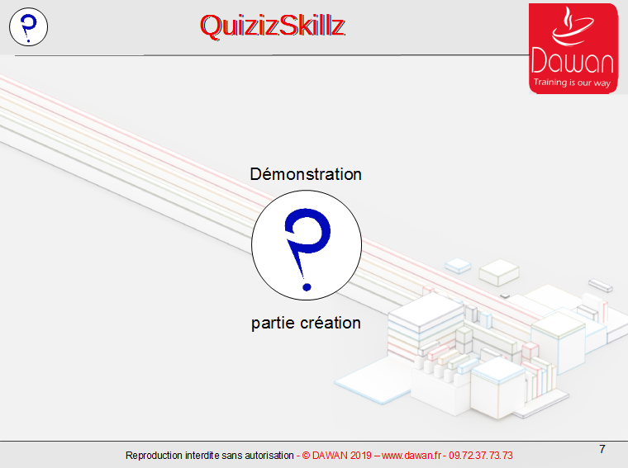 | page de connexion mono |  | Rien de plus parlant qu'une demo, donc … |  | Rien de plus parlant qu'une demo, donc …
 | inscription homer | i18n contrôle en javascript et Back en java chiffrement de bout en bout et https |  | i18n contrôle en javascript et Back en java chiffrement de bout en bout et https
 | 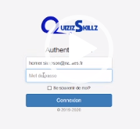 login |  | Authentification |  | Authentification
 | accueil | Plusieurs profiles | Gestion de profils | Gestion de profils
 | inscription designer | role d'expert et fonctionnalité de certification à venir | designer + cible fonctionnel applicatif, en vu de certification | designer + cible fonctionnel applicatif, en vu de certification
 | module question | entité de base, pas le QCM mais la question (c'est elle qui est ré utilisable, mutualisable …. Filtrage by JS |  | entité de base, pas le QCM mais la question (c'est elle qui est ré utilisable, mutualisable …. Filtrage by JS
 | creation question donuts | Multimedia, theme, Plusieurs rep possible | Dosponible = partage de question | Dosponible = partage de question
 | creation qcm Methodologie | il a un créateur multimedia theme et statut Ordonnancement |  | il a un créateur multimedia theme et statut Ordonnancement
 | attachement question donuts | filtre question en java cette fois (Une des 120 methodes présente dan l'appli) detail sur les question et donc ré utilisation question |  | filtre question en java cette fois (Une des 120 methodes présente dan l'appli) detail sur les question et donc ré utilisation question
 | attachement question QuizIz 38-36-39-32-35-34 | costruction d'un qcm en queslques minutes du qcm qui constituera la suite de la presentation | - bouton detail - lien mail question dans volet detail | costruction d'un qcm en queslques minutes du qcm qui constituera la suite de la presentation | - bouton detail - lien mail question dans volet detail
 | qcm disponible | mise à dispo de la communauté | partage du qcm avec la communauté | partage du qcm avec la communauté
 | passer qcm |  | Tester les QCM | On peut bien sur les passer à présent les miens, pour le tester, mais bien sur ceux des autres pour jouer, évaluer, progreseer
 | lancer le qcm | presentation …. | multimedia comme support pedagogique (resera dispo pdt le passage du qcm) peut aussi etre de l' audio |  | multimedia comme support pedagogique (resera dispo pdt le passage du qcm) peut aussi etre de l' audio
 | question 1 | Modle mail (admin, QCM, Question) retour contenu media QCM | Mail Createur QCM, ou createur question, ou admin visuel différent de celui du qcm avec lequel nous avons joué tout a l'heure | visuel différent de celui du qcm avec lequel nous avons joué tout a l'heure | Mail Createur QCM, ou createur question, ou admin
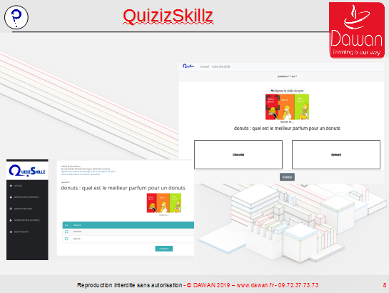 |  |  | 2 visuels car 2 appli |  | 2 visuels car 2 appli
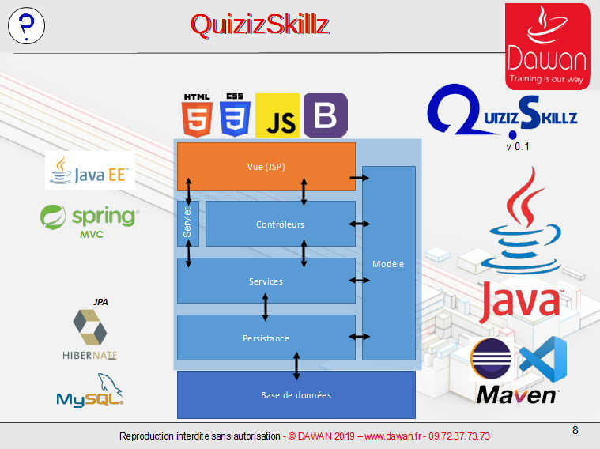 |  |  | retour sur techno 1 mentionner le dev par les test sur les dao en plus |  | retour sur techno 1 mentionner le dev par les test sur les dao en plus
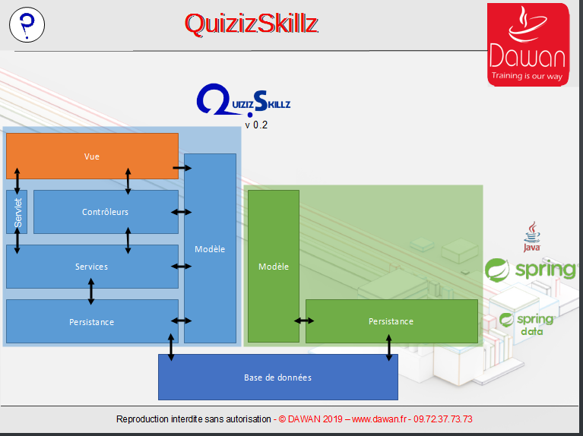 |  |  | structure sup car objectif technique (webservice donc springBoot, et mesurble, docn Angular ;-) | structure sup car objectif technique (webservice donc springBoot, et mesurble, docn Angular ;-)
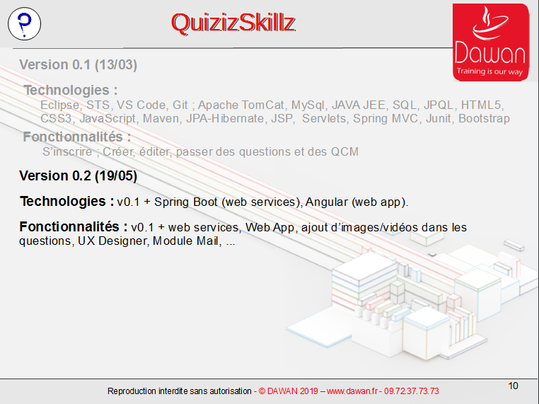 |  |  | techno sup | techno sup
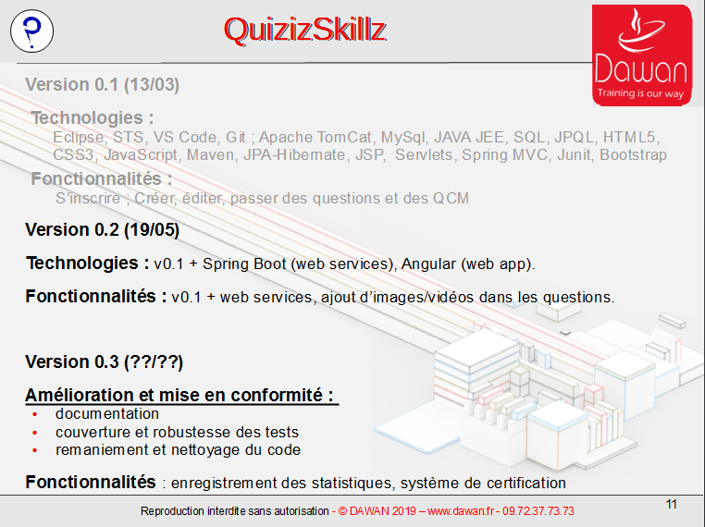 |  | on va améliorer techniquement et mise en conformité du code | Mais on espere travailler sur de vrai projet pour un employeur, et donc laisser cette appli de côté à présent | on va améliorer techniquement et mise en conformité du code
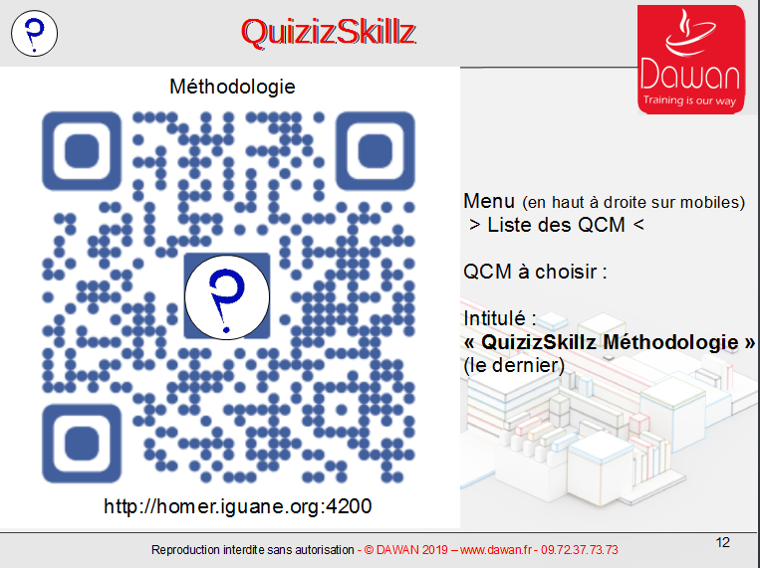 | passer le QCM que homer à créé en début de scéance | zoom methodologie, et pour l'aspect vivant on vous invite à jouer avec nous | tel portable possible car application responsive |  | zoom methodologie, et pour l'aspect vivant on vous invite à jouer avec nous
 | recherche du qcm |  | component pipe angular + typeScript |  | component pipe angular + typeScript
 | Q0 : Donuts |  | jeu + erreur et donc correction | lire question | jeu + erreur et donc correction
 | Q1 : agile | ordre des questions ordre des reponses | reponses son dans le desordres (votre voisin, ou vous la prochaines fois n'aurez pas les bonnes rep aux même endroit idem pour les question si QCM non specifiquement ordonné | lire question | reponses son dans le desordres (votre voisin, ou vous la prochaines fois n'aurez pas les bonnes rep aux même endroit idem pour les question si QCM non specifiquement ordonné
 | Q2 : trello et backlog |  | Backlog suppport des daily meeting, et de la repartition de nos tache (très utiles pdt les 3 sprints du confinement) | lire question | Backlog suppport des daily meeting, et de la repartition de nos tache (très utiles pdt les 3 sprints du confinement)
 | Q3 : Sprints |  | 4 livraisons - V1 mono jouable sans media - Media + webservice + mail - mode SaaS et WebApp jouable - amélioration UX via retravail code java notamment | lire question | 4 livraisons - V1 mono jouable sans media - Media + webservice + mail - mode SaaS et WebApp jouable - amélioration UX via retravail code java notamment
 | Q4 : structure du code | si on a le temps | MVC | lire question | mvc
 | Q5 : UML | si on a le temps | UML | lire question | uml
 | Q6 : coronavirus et organisation | si on a le temps |  | lire question | 3 sprint pdt confinemlent
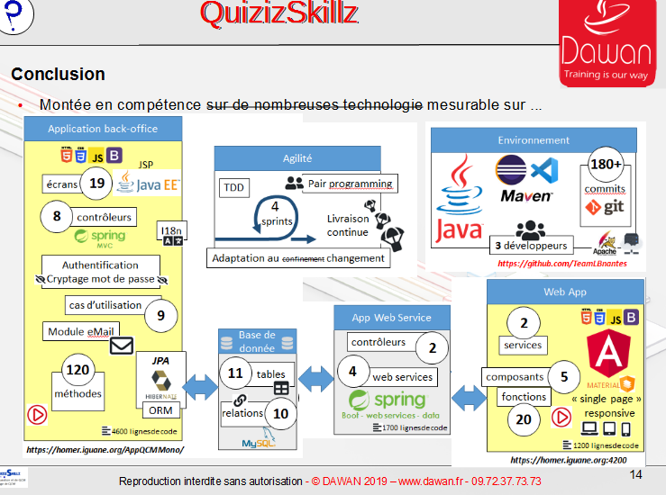 |  | CE projet nous a permis de mettre en œuvre …. | Bilan Projet technique et Mesurables | Bilan Projet technique et Mesurables ping pong. Bilan(laurent) / Env / Methodo / backOffice/webservice/ webApp
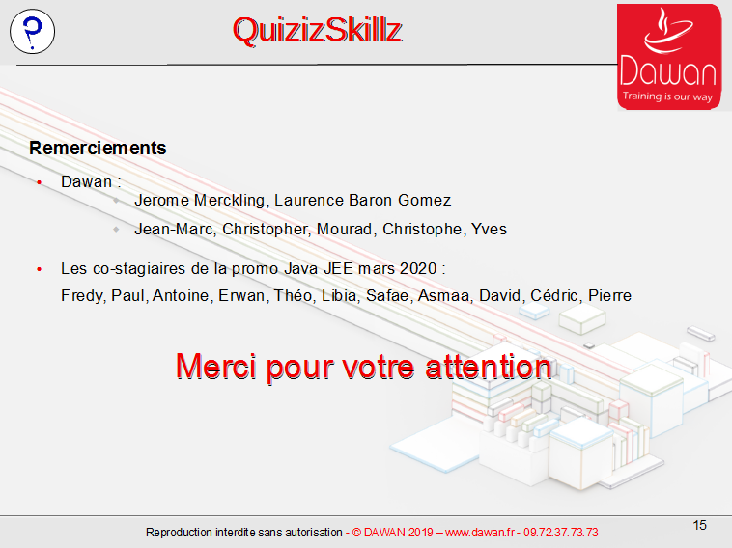 |  |  | Merci | Merci | Merci
 |  |  | Question | Question
 |  |  |  | on boucle sur les deux dernieres diapo

